Sheet1
入库清单 |  |  |  |  | 箱单信息
地址：（CZ3187）广东省东莞市凤岗镇五联村科研路9号 收件人：（CZ3187） 联系电话：18922869479 |  |  | 客户代码:CZ3187
 |  |  | 运输方式:TIR卡航

 |  |  | CZ3187-0715-5

序号 | 产品信息 | 外箱箱唛 |  | 数量 | 图片 | 重量 | 体积 | 产品名 | 材质
1 | 40218-Y07U0002-OB02 桌面茶包架 申购：PR2607150025 | CZ3187-0715-5-1 |  | 8 | 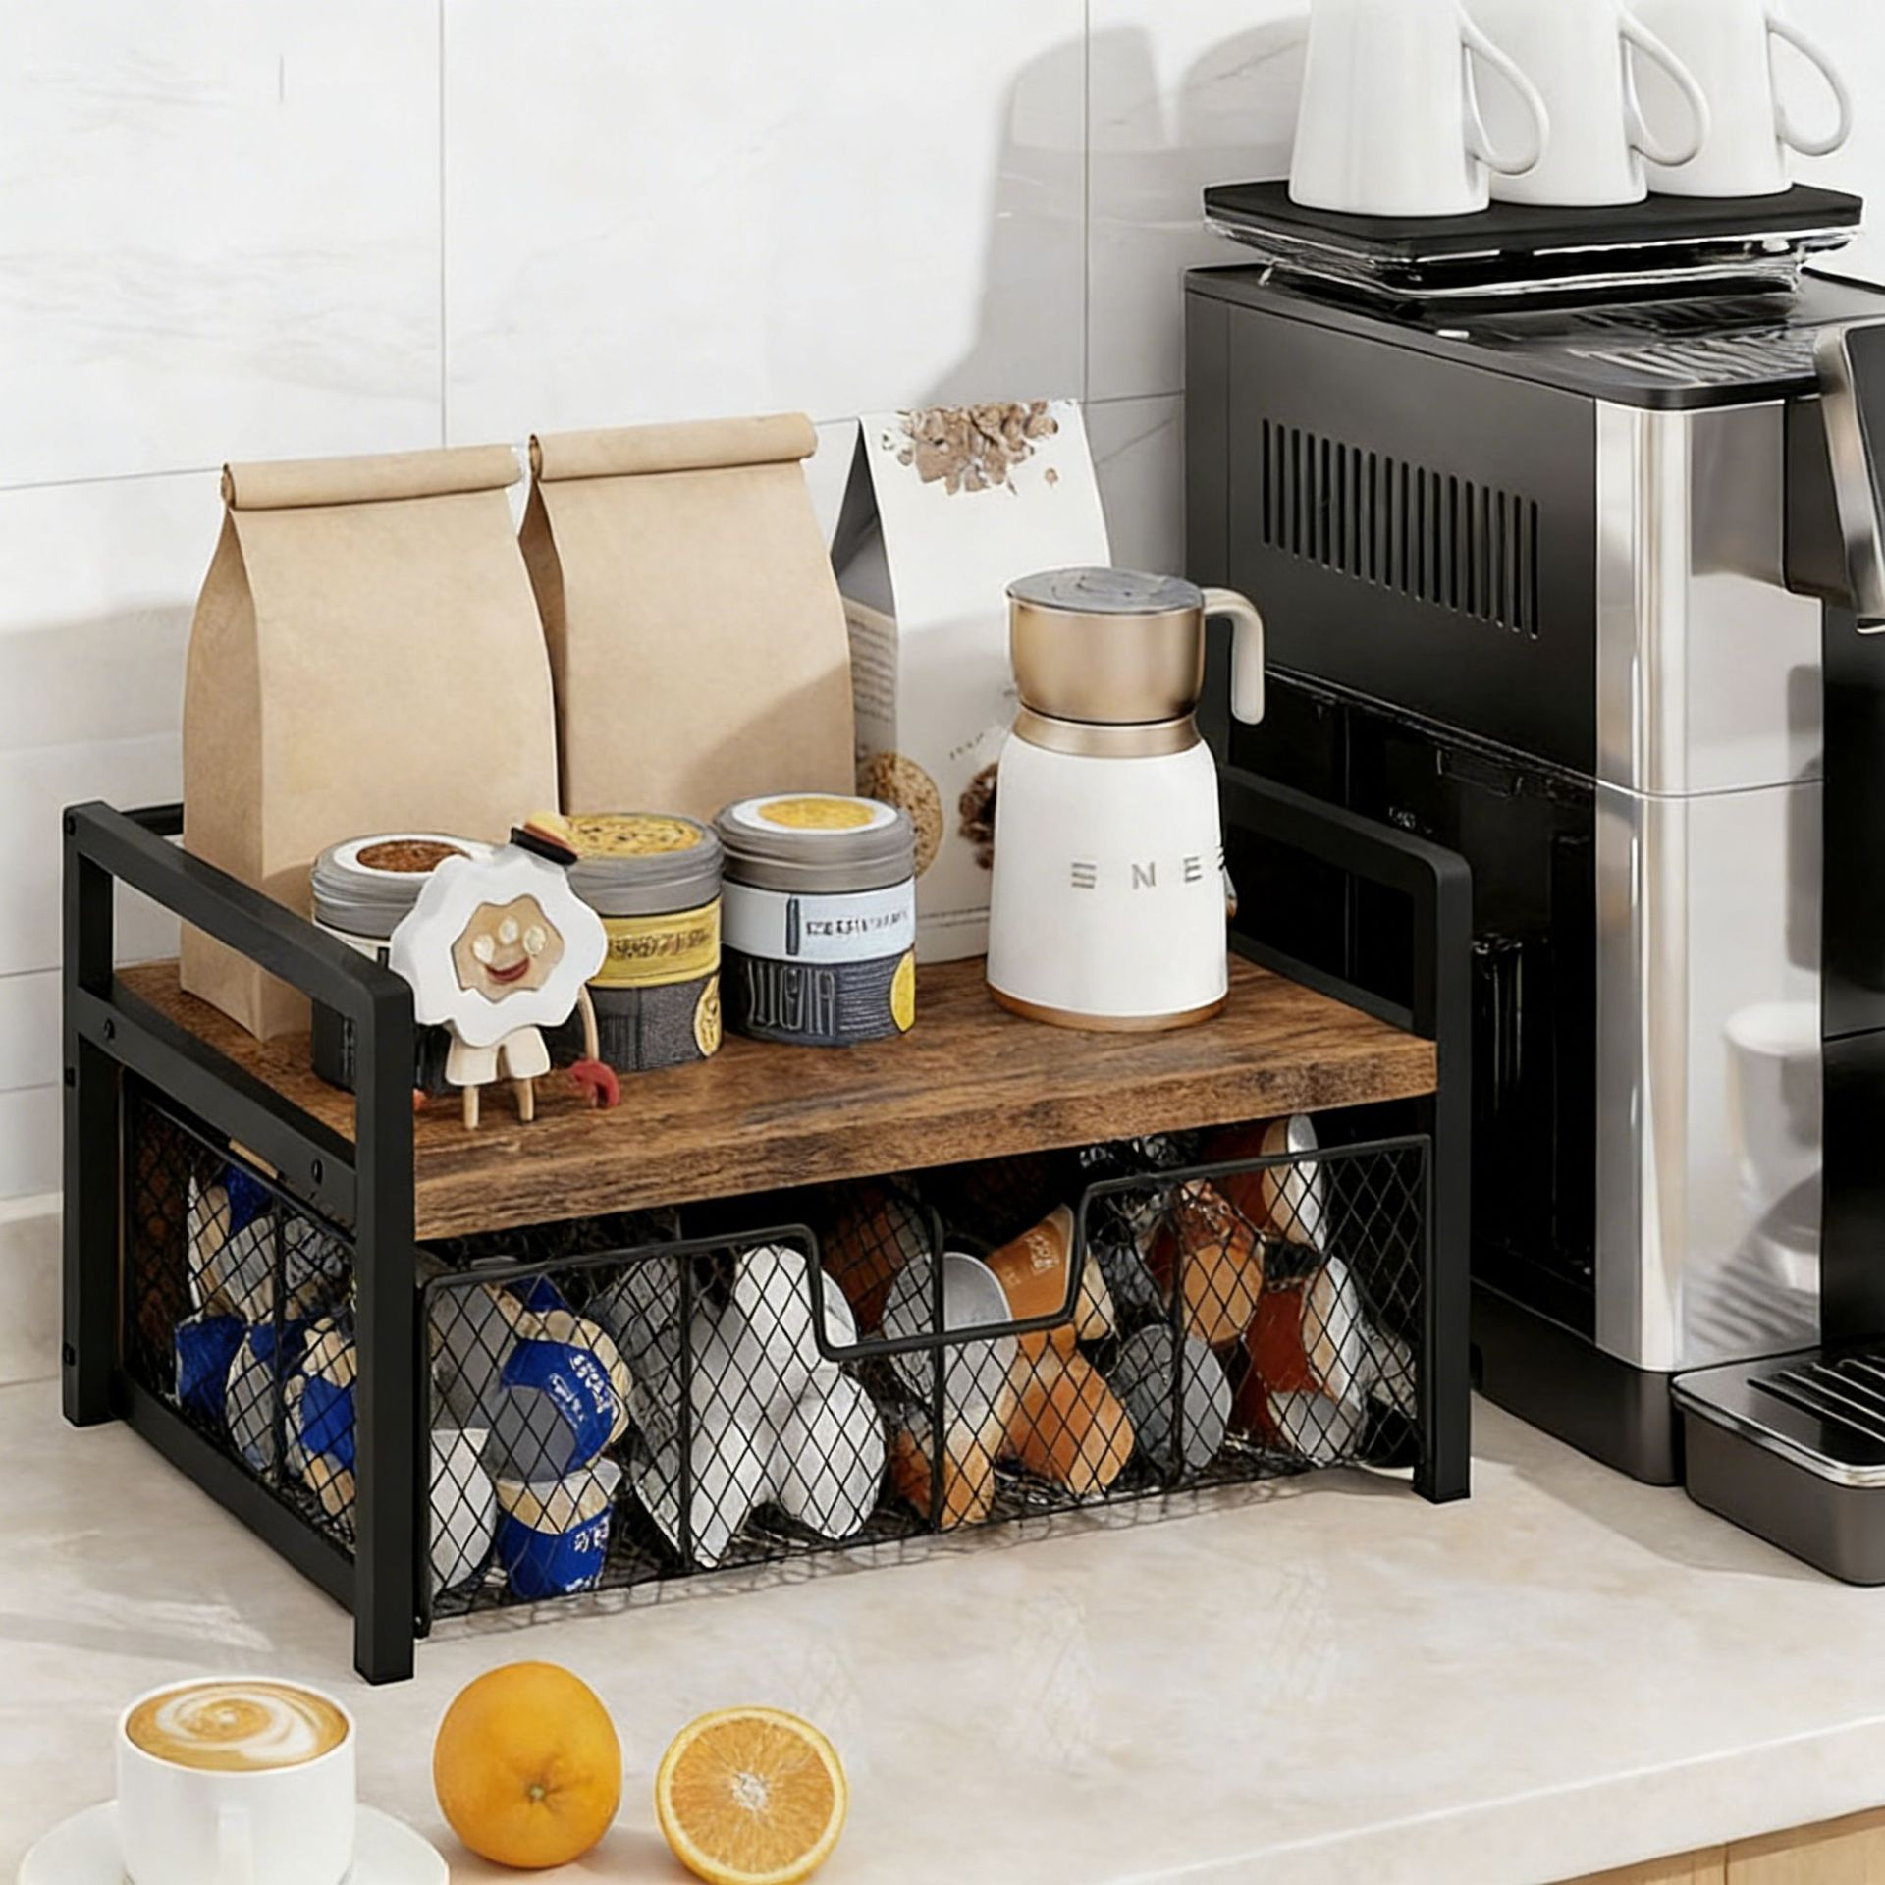 | 68.5 | 0.36 | 桌面茶包架 | 金属
 |  | CZ3187-0715-5-2 |  | 8
 |  | CZ3187-0715-5-3 |  | 8
 |  | CZ3187-0715-5-4 |  | 8
 |  | CZ3187-0715-5-5 |  | 8

 |  |  |  |  |  | 总重量 | 总体积 | 密度
 |  |  |  |  |  | 68.5 | 0.36 | 190.28

